Karte
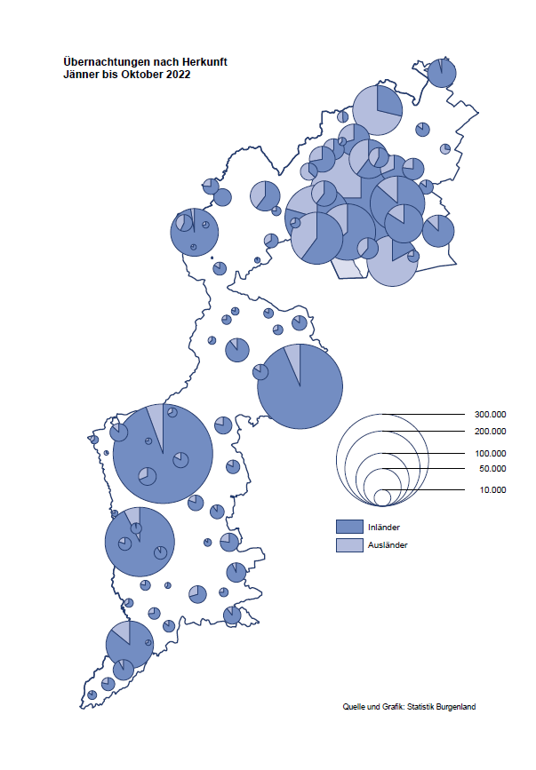

Bgld
Ankünfte nach Unterkunftsart |  |  |  |  |  |  |  | Übernachtungen nach Unterkunftsart |  |  |  |  |  |  |  | Daten für Grafik 2:
Oktober 2022 |  |  |  |  |  |  |  | Oktober 2022 |  |  |  |  |  |  |  |  | Monat | 2022 | 2021 | Ø 2011-2021 | 2021 | 2020 | 2019 | 2018 | 2017 | 2016 | 2015 | 2014 | 2013 | 2012 | 2011

Unterkunftsart | Ankünfte |  |  |  |  |  |  | Unterkunftsart | Übernachtungen |  |  |  |  |  |  |  |  | 2,637,087 | 2,510,061 | 2,883,826 | 2,510,061 | 2,287,961 | 3,144,232 | 3,050,564 | 3,092,657 | 3,084,025 | 2,914,691 | 2,912,637 | 2,853,243 | 2,938,655 | 2,933,357
 | Inländer |  | Ausländer |  | insgesamt |  |  |  | Inländer |  | Ausländer |  | insgesamt
 | 2021 | 2022 | 2021 | 2022 | 2021 | 2022 | % |  | 2021 | 2022 | 2021 | 2022 | 2021 | 2022 | % | Jänner | 1 | 115,620 | 29,476 | 128,877 | 29,476 | 145,353 | 142,561 | 145,246 | 145,386 | 144,674 | 134,038 | 133,981 | 132,179 | 136,230 | 128,519
 |  |  |  |  |  |  |  |  |  |  |  |  |  |  |  | Feber | 2 | 121,086 | 34,472 | 130,386 | 34,472 | 151,431 | 140,588 | 142,295 | 142,728 | 145,581 | 135,782 | 142,631 | 131,305 | 135,387 | 132,050
Burgenland | 82,521 | 69,664 | 12,903 | 15,993 | 95,424 | 85,657 | -10.2% | Burgenland | 216,524 | 184,347 | 41,231 | 46,095 | 257,755 | 230,442 | -10.6% | März | 3 | 138,364 | 45,792 | 138,154 | 45,792 | 64,358 | 163,253 | 168,732 | 155,317 | 173,021 | 148,988 | 147,200 | 164,265 | 148,907 | 139,865
Gewerbl. Beherbergungsbetrieb | 67,229 | 57,529 | 9,878 | 12,787 | 77,107 | 70,316 | -8.8% | Gewerbl. Beherbergungsbetrieb | 152,602 | 127,522 | 29,556 | 33,615 | 182,158 | 161,137 | -11.5% | April | 4 | 227,240 | 50,285 | 180,435 | 50,285 | 5,072 | 244,826 | 224,025 | 232,034 | 202,440 | 201,029 | 212,756 | 185,187 | 215,698 | 211,430
5/4-Stern | 45,193 | 40,519 | 5,309 | 6,793 | 50,502 | 47,312 | -6.3% | 5/4-Stern | 108,536 | 93,984 | 18,080 | 20,500 | 126,616 | 114,484 | -9.6% | Mai | 5 | 290,079 | 158,476 | 255,706 | 158,476 | 46,179 | 283,418 | 306,488 | 278,950 | 328,809 | 292,559 | 285,056 | 297,188 | 278,023 | 257,616
3-Stern | 18,842 | 14,612 | 3,173 | 3,253 | 22,015 | 17,865 | -18.9% | 3-Stern | 37,634 | 27,699 | 8,046 | 8,537 | 45,680 | 36,236 | -20.7% | Juni | 6 | 341,645 | 333,648 | 310,539 | 333,648 | 233,437 | 353,757 | 312,160 | 347,452 | 298,750 | 304,686 | 319,646 | 276,693 | 292,628 | 343,074
2/1-Stern | 3,194 | 2,398 | 1,396 | 2,741 | 4,590 | 5,139 | 12.0% | 2/1-Stern | 6,432 | 5,839 | 3,430 | 4,578 | 9,862 | 10,417 | 5.6% | Juli | 7 | 407,558 | 472,159 | 428,075 | 472,159 | 447,640 | 430,134 | 431,967 | 436,808 | 437,717 | 417,086 | 403,168 | 408,674 | 409,575 | 413,893
Privatquartier nicht auf Bauernhof | 2,997 | 2,091 | 666 | 560 | 3,663 | 2,651 | -27.6% | Privatquartier nicht auf Bauernhof | 6,242 | 4,215 | 2,162 | 2,140 | 8,404 | 6,355 | -24.4% | Aug | 8 | 470,298 | 557,336 | 510,964 | 557,336 | 546,671 | 513,292 | 486,508 | 503,565 | 510,434 | 483,048 | 494,104 | 488,499 | 519,743 | 517,405
Privatquartier auf Bauernhof | 1,833 | 909 | 307 | 236 | 2,140 | 1,145 | -46.5% | Privatquartier auf Bauernhof | 3,977 | 1,913 | 1,196 | 925 | 5,173 | 2,838 | -45.1% | Sept | 9 | 294,755 | 360,851 | 301,237 | 360,851 | 369,853 | 301,838 | 294,404 | 306,558 | 299,008 | 282,739 | 260,716 | 264,879 | 291,135 | 281,631
Campingplatz | 3,870 | 3,602 | 806 | 827 | 4,676 | 4,429 | -5.3% | Campingplatz | 8,672 | 8,404 | 2,423 | 2,718 | 11,095 | 11,122 | 0.2% | Okt | 10 | 230,442 | 257,755 | 216,114 | 257,755 | 203,553 | 225,667 | 217,367 | 218,450 | 217,470 | 203,272 | 206,019 | 203,858 | 211,959 | 211,883
Kurheim der Sozialvers.träger | 358 | 445 | 0 | 1 | 358 | 446 | 24.6% | Kurheim der Sozialvers.träger | 11,068 | 10,766 | 13 | 21 | 11,081 | 10,787 | -2.7% | Nov | 11 |  | 126,150 | 161,562 | 126,150 | 46,036 | 193,867 | 183,958 | 181,241 | 179,370 | 171,475 | 171,477 | 179,421 | 179,009 | 165,174
Private und öffentliche Kurheime | 1,187 | 1,224 | 21 | 60 | 1,208 | 1,284 | 6.3% | Private und öffentliche Kurheime | 21,283 | 22,944 | 209 | 263 | 21,492 | 23,207 | 8.0% | Dez | 12 |  | 83,661 | 121,777 | 83,661 | 28,378 | 151,031 | 137,414 | 144,168 | 146,751 | 139,989 | 135,883 | 121,095 | 120,361 | 130,817
Jugendherberge | 314 | 183 | 0 | 8 | 314 | 191 | -39.2% | Jugendherberge | 384 | 195 | 0 | 22 | 384 | 217 | -43.5%
Ferienwohnung, Ferienhaus | 4,184 | 3,255 | 1,074 | 1,377 | 5,258 | 4,632 | -11.9% | Ferienwohnung, Ferienhaus | 11,122 | 7,778 | 5,321 | 5,970 | 16,443 | 13,748 | -16.4% | Überschrift1: | Übernachtungen im Burgenland 2015
Sonstige Unterkunft | 549 | 426 | 151 | 137 | 700 | 563 | -19.6% | Sonstige Unterkunft | 1,174 | 610 | 351 | 421 | 1,525 | 1,031 | -32.4% | Überschrift2: | im Vergleich zu 2015 und Ø 2005-2015

Übernachtungen im Oktober nach Unterkunftsarten
Übernachtungen nach Monaten
 | Ø 2011-2021 | 2021 | 2022
Jänner | 128,877 | 29,476 | 115,620
Feber | 130,386 | 34,472 | 121,086
März | 138,154 | 45,792 | 138,364
April | 180,435 | 50,285 | 227,240
Mai | 255,706 | 158,476 | 290,079
Juni | 310,539 | 333,648 | 341,645
Juli | 428,075 | 472,159 | 407,558
Aug | 510,964 | 557,336 | 470,298
Sept | 301,237 | 360,851 | 294,755
Okt | 216,114 | 257,755 | 230,442
Nov | 161,562 | 126,150
Dez | 121,777 | 83,661
 |  |  |  |  |  |  |  |  |  |  |  |  |  |  |  | Daten für Grafik 1:
 |  |  |  |  |  |  |  |  |  |  |  |  |  |  |  |  | 2022 | 2021
 |  |  |  |  |  |  |  |  |  |  |  |  |  |  |  | 5/4-Stern | 114,484 | 126,616
 |  |  |  |  |  |  |  |  |  |  |  |  |  |  |  | 3-Stern | 36,236 | 45,680
 |  |  |  |  |  |  |  |  |  |  |  |  |  |  |  | 2/1-Stern | 10,417 | 9,862
 |  |  |  |  |  |  |  |  |  |  |  |  |  |  |  | Privatquartier | 9,193 | 13,577
 |  |  |  |  |  |  |  |  |  |  |  |  |  |  |  | Campingplatz | 11,122 | 11,095
 |  |  |  |  |  |  |  |  |  |  |  |  |  |  |  | Kurheim, Erhol. | 33,994 | 32,573
 |  |  |  |  |  |  |  |  |  |  |  |  |  |  |  | Sonst. Unterk. | 14,996 | 18,352

 |  |  |  |  |  |  |  |  |  |  |  |  |  |  |  | Kontrolle | 230,442 | 257,755

Gemeinde20
Die 20 Gemeinden mit den meisten Übernachtungen
Oktober 2022

Gemeinde | Ankünfte |  |  | Übernachtungen
 | 2021 | 2022 | % | 2021 | 2022 | %

Bad Tatzmannsdorf | 14,079 | 10,114 | -28.2% | 53,371 | 43,214 | -19.0%
Lutzmannsburg | 9,345 | 9,893 | 5.9% | 22,088 | 23,443 | 6.1%
Stegersbach | 10,115 | 7,365 | -27.2% | 24,663 | 19,374 | -21.4%
Rust | 5,422 | 4,800 | -11.5% | 13,617 | 12,113 | -11.0%
Podersdorf am See | 6,305 | 5,193 | -17.6% | 13,670 | 12,035 | -12.0%
Frauenkirchen | 5,655 | 5,674 | 0.3% | 11,101 | 10,835 | -2.4%
Parndorf | 3,884 | 6,823 | 75.7% | 6,859 | 10,413 | 51.8%
Pamhagen | 2,053 | 1,836 | -10.6% | 9,736 | 9,528 | -2.1%
Bad Sauerbrunn | 646 | 713 | 10.4% | 8,972 | 8,913 | -0.7%
Jennersdorf | 5,227 | 3,798 | -27.3% | 11,713 | 8,779 | -25.0%
Andau | 693 | 3,627 |  | 1,004 | 5,787
Illmitz | 3,134 | 1,790 | -42.9% | 8,691 | 4,936 | -43.2%
Neusiedl am See | 2,245 | 2,164 | -3.6% | 5,261 | 4,483 | -14.8%
Mörbisch am See | 2,393 | 1,415 | -40.9% | 6,294 | 4,165 | -33.8%
Sankt Andrä am Zicksee | 489 | 368 | -24.7% | 4,614 | 4,136 | -10.4%
Kittsee | 145 | 173 | 19.3% | 3,072 | 3,213 | 4.6%
Jois | 1,627 | 1,254 | -22.9% | 3,928 | 3,179 | -19.1%
Eisenstadt | 1,744 | 1,573 | -9.8% | 3,706 | 3,160 | -14.7%
Gols | 989 | 894 | -9.6% | 2,497 | 2,595 | 3.9%
Heiligenkreuz im Lafnitztal | 294 | 226 | -23.1% | 720 | 2,102

Die 10 Gemeinden mit den meisten Übernachtungen im Oktober
 |  |  |  |  |  |  |  | Daten für Grafik: | 2021 | 2022 | 2021 | 2022
 |  |  |  |  |  |  | 1 | Bad Tatzmannsdorf | 53,371 | 43,214 | 65.1 | 60.2
 |  |  |  |  |  |  | 2 | Lutzmannsburg | 22,088 | 23,443 | 26.9 | 32.7
 |  |  |  |  |  |  | 3 | Stegersbach | 24,663 | 19,374 | 30.1 | 27.0
 |  |  |  |  |  |  | 4 | Rust | 13,617 | 12,113 | 16.6 | 16.9
 |  |  |  |  |  |  | 5 | Podersdorf am See | 13,670 | 12,035 | 16.7 | 16.8
 |  |  |  |  |  |  | 6 | Frauenkirchen | 11,101 | 10,835 | 13.5 | 15.1
 |  |  |  |  |  |  | 7 | Parndorf | 6,859 | 10,413 | 8.4 | 14.5
 |  |  |  |  |  |  | 8 | Pamhagen | 9,736 | 9,528 | 11.9 | 13.3
 |  |  |  |  |  |  | 9 | Bad Sauerbrunn | 8,972 | 8,913 | 10.9 | 12.4
 |  |  |  |  |  |  | 10 | Jennersdorf | 11,713 | 8,779 | 14.3 | 12.2
 |  |  |  |  |  |  |  | restliche Gemeinden | 81,965 | 71,795 | 100.0 | 100.0

 |  |  |  |  |  |  |  | Insgesamt | 257,755 | 230,442

